规则设计
一、 | 文档意义
 | 1. | 梳理可能的玩法结构，与技术讨论底层机制。
 | 2. | 搭建出一种可拓展的关卡结构，使后期出新的玩法，程序减少改动量。
 | 3. | 梳理出关卡中要用到的元素，整理出具体的零件需求。
二、 | 制作思路
 | 1. | 我们想在关卡体验上有所突破，然而我们团队没有3A大作的关卡策划，一上来给出所有关卡玩法的需求，我们需要摸着石头过河。
 |  | 先制作出基础的零件，基础的玩法元素，而后应用这些机制灵活组合，由策划配置，创造出丰富多样的玩法。
 |  | 个人见解：好的关卡感受一定是反复调出来的。使策划可调对优秀关卡制作意义重大。
 | 2. | 我们的单人关卡，承担的作用更多是首日的留存。我们的目标是使玩家首日关卡体验丰富，不枯燥。过渡到多人玩法。
 | 3. | 我们也会在主线外做一些富有挑战的单人关卡。
 | 4. | 要考虑到我们团队的人力情况，以及对包体的要求，做到场景复用。单人关卡的场景，也可能换个规则用到多人关卡中。
三、 | 玩法系统框架
 | 见玩法框架sheet
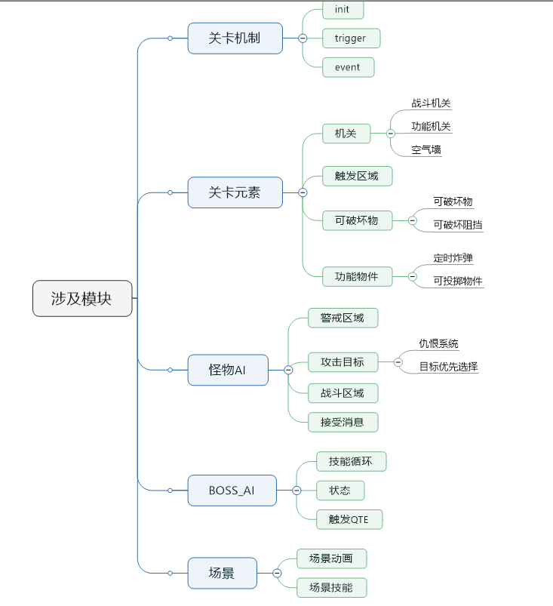
四、 | 功能目录

四、 | 关卡元素
 | 1. | 代入感表现
 |  | a. | 剧情触发
 |  |  | 通过触发器触发，进入剧情模式状态。
 |  |  | 剧情状态下，播放引擎movie，对话（声音和文字）
 |  | b. | 对话支持
 |  |  | 首次过关，支持剧情对话，如图1所示
 |  |  | 在此通关，对话是否出现，可配置
 |  | c. | 引导控制（脑补程序实现，仅供参考）
 |  |  | 引导元素，也使用触发事件模式。
 |  |  | UI那边，做一个引导层，引导层内放置关卡中将会用到的各引导元素，诸如技能光圈，箭头集合，点击触发区域。
 |  |  | 每个元素设置一个tag，便于触发器与事件控制。
 |  | d. | movie
 |  |  | 摄像机动画，模型动画，伪技能播放。
 |  | e. | 怪物出场动画
 |  |  | 一些怪物出场时，有出场动画，而不是直接刷出。
 |  |  | 比如哥布林从山崖跳下来，蜘蛛从墙上盘丝而下。
 | 2. | 场景互动
 |  | a. | 场景机关
 |  |  | 场景机关采用点击操作触发。
 |  |  | 打开机关可能要时间，也可能不要时间。要时间机关，受击会被打断。
 |  |  | 考虑到多人玩法复用，这里还是做点击。如果不考虑这一点，建议更换普攻按钮方式实现。
 |  |  | 1） | 普通机关
 |  |  |  | 让玩家在关卡中，除了放技能，走位，还有其他操作。调节节奏，使玩法更丰富
 |  |  |  | 普通机关，可以是点击打开传送门或空气墙。
 |  |  |  | 也可以是打开后，触发一个场景技能，帮助玩家清怪。
 |  |  | 2） | 战斗机关
 |  |  |  | 相当于关卡中的塔，不断放技能攻击玩家，有的可破坏，有的不可破坏。有的只能对固定方向放技能，有的以玩家为目标放技能。
 |  |  |  | 当然，有些时候，也可以是玩家打开某机关，机关帮助玩家战斗。
 |  |  |  | 暂时先不做玩家可以操作的战斗机关。比如放一个连弩，玩家站上去操纵连弩扫怪。
 |  |  | 3） | 宝箱
 |  |  |  | 狂暴1藏宝地宫的宝箱，打开要时间，受击会打断。打开后可获得道具。
 |  | b. | 场景道具
 |  |  | 1） | 可拾取投掷的道具
 |  |  |  | 玩家可以利用场景的道具，投掷对怪物造成大量伤害。
 |  |  |  | 也可以做成，怪物有大量护盾，受到投掷物投掷，怪物护盾消失。
 |  |  | 2） | 定时炸弹
 |  |  |  | 玩家可以激活炸弹，激活后若干秒，炸弹对周围区域单位无差别造成伤害。
 |  |  |  | 玩家可以把怪引入炸弹区域，用炸弹消灭怪物。
 |  |  | 3） | 可破坏物件
 |  |  |  | 场景中有一些可破坏物件，打碎后有掉落。增加玩家爽感。
 |  |  |  | 有首次掉落的概念，有些道具第一次被玩家打碎，可能掉落特定任务道具，或者装备。
 |  |  |  | 我们可以把那种道具做在分支路线上，提供关卡探索感体验。
 |  | c. | 多种形式的空气墙
 |  |  | 1） | 特效空气墙
 |  |  |  | 最low的空气墙，节省成本，复用性强
 |  |  | 2） | 门型栅栏型空气墙
 |  |  |  | 空气墙有模型，墙打开有动画。可以是铁栅栏，消失时缩回地面。也可以是个门
 |  |  | 3） | 可破坏的空气墙
 |  |  |  | 一些障碍物，有血量，玩家能打碎，打碎后可经过。
 |  | d. | 多种形式的传送门
 |  |  | 1） | 特效传送门
 |  |  |  | 游戏中最常见的传送门。
 |  |  |  | 传送门不见得要切场景，可能是本场景内传送。可用此元素做PVP战场玩法。
 |  |  | 2） | 机关传送门
 |  |  |  | 玩家走近机关时，普攻变为使用机关的图标，可能是爬藤蔓，可能是跳跃。
 |  |  |  | 这种玩法可用在有多条路的竞速关卡。玩家可以摸索一些别出心裁的通关模式。
 |  |  | 3） | 升降梯型传送门
 |  |  |  | 玩家踩到升降梯上，传送至其他场景。
 |  |  |  | 相比特效传送门，表现和代入感更强。
 |  | f. | UI玩法
 |  |  | 一般用于引导关和剧情关。
 |  |  | 比如，让玩家拼个图，转个圆。。。
 | 3. | 技能机制
 |  | a. | 区域伤害技能
 |  |  | 区域伤害技能，有红圈，玩家需要躲避。
 |  | b. | 区域法阵技能
 |  |  | 释放法阵，区域内持续掉血。考验玩家走位。
 |  | c. | 冲锋技能
 |  |  | BOSS可能会冲锋，跳跃。而不是站桩输出。
 |  | d. | 一些技能没打到玩家，会造成眩晕
 |  |  | 某些情况下，玩家成功躲避BOSS技能，给与奖励，增强爽感，调节战斗节奏。
 |  |  | 这种设计下，往往BOSS技能释放频繁，需要玩家连续走位，难以造成有效伤害。
 |  |  | BOSS撞墙，使自己眩晕，或者提供易伤BUFF，让玩家抓紧时机输出。
 |  | e. | QTE技能
 |  |  | 品质体现，美术表现体现。
 |  |  | 给与玩家惊喜感
 |  | d. | 可打断技能
 |  |  | 如果我们在技能设计上，特定职业做些控制技能。可以打断某些BOSS的技能。如果不打断BOSS技能，将受到大量伤害，或受到控制。
 |  |  | 这种设计可以增强战斗的互动性。
五、 | 机制需求
 | 1. | 关卡结构
 |  | 关卡使用触发器事件的模式，处理关卡刷怪，机关，评星，胜负等
 |  | 关卡配置有怪组模块，触发器模块，事件模块和进入模块
 |  | 怪组模块：
 |  |  | 配置各怪物的偏移，怪物ID，tag，和其他参数
 |  | 触发器模块：
 |  |  | 配置各种触发器，触发器的触发条件，触发事件
 |  | 事件需求：
 |  |  | 配置各种事件，如刷怪，空气墙消失，星星获取或失去，BOSS状态改变，触发器的添加与卸载等
 |  | 进入模块：
 |  |  | 配置关卡进入时，挂载哪些触发器，触发哪些事件
 | 2. | 触发器需求：
 |  | a. | monsters_die 特定tag的怪物死亡x个触发，优先级：1
 |  | b. | time_down 倒计时结束触发（触发器自带clock），优先级1
 |  | c. | hp_detect 特点tag血量百分比下降到x%时触发，优先级2
 |  | d. | player_enter 玩家进入指定区域触发，优先级1
 |  | e. | open_trigger 玩家打开某机关，优先级1
 |  | f. | break_item 玩家打碎某个场景物件，优先级2
 |  | g. | monster_exist_detect 场景某tag的怪物低于x个(可配置检测CD，数量)，优先级3
 |  | h. | npc_be_hit 某NPC遭受攻击，优先级2
 | 3. | 事件需求：
 |  | a. | create_monster 在某mark点刷怪，优先级1
 |  | b. | set_valid 场景某物件setvalid()，优先级1
 |  | c. | change_star 改变星星状态，优先级1
 |  | d. | add_trigger 添加触发器，优先级2
 |  | e. | unload_trigger 卸载触发器，优先级2
 |  | f. | game_over 游戏结束，可设置胜利或失败，优先级1
 |  | g. | change_state 改变怪物的状态，优先级2
 |  | h. | send_message 向游戏中某tag的单位发送消息，单位会根据消息做反馈，优先级2
 |  | i. | change_camp 改变特定tag怪物的阵营（友方，中立，敌对），优先级2
 | 4. | 场景物件需求
 |  | a. | 功能机关(优先级2)
 |  |  | 玩家走近机关后，UI层会浮现出交互按钮，玩家点击按钮后，寻路到机关附近，而后做开机关动作，进入读条，读条结束后触发机关。
 |  |  | 玩家点击机关后，会寻路到点击的机关附近，而后开机关。
 |  |  | 玩家读条时，被攻击是否被打断可配。
 |  | b. | 战斗机关(优先级2)
 |  |  | 会释放技能攻击玩家，该机关可能不能被攻击，也可能可以被攻击。
 |  |  | 可被攻击的情况下，机关死亡后会有死亡的模型表现，留在场景中，也可能消失。策划希望是能留在场景，但可以根据性能做牺牲。下同。
 |  |  | 战斗机关释放的技能，可能是怪物和玩家无差别伤害。
 |  | c. | 空气墙（优先级2）
 |  |  | 表现上可能是一个特效，也可能是一个栅栏的机关。
 |  |  | 可以设置关闭和打开。
 |  |  | 如果是栅栏的话，关闭、打开会有相应的动画。
 |  | d. | 触发区域（优先级1）
 |  |  | 机关有位置，有区域，玩家进入区域，可以触发事件。触发器可配置
 |  | e. | 可破坏物（优先级2）
 |  |  | 一些物品，受到玩家攻击会掉血，血量为0时播放破坏动画，并有掉落
 |  | f. | 可破坏阻挡（优先级1）
 |  |  | 一些关卡内的物品，会挡住关卡道路。玩家击碎物件后，该物品碎裂，道路可通
 |  | g. | 定时炸弹（优先级2）
 |  |  | 玩家走到炸弹区域，或攻击炸弹，或手动开启炸弹，会进入倒计时，而后爆炸，对玩家和怪物无差别造成伤害
 |  | h. | 可投掷物件（优先级2）
 |  |  | 玩家走近该物件后，有可拾取icone，玩家捡去后，会举起来，把武器更换为该物件，按下普攻后释放物件，对前方造成伤害。
 | 5. | 怪物AI需求
 |  | a. | 普通怪技能需求（已做）
 |  |  | 普通怪只有普攻技能
 |  | b. | 寻敌站位机制（算法难度大，但做出来对品质提升很有帮助，优先级3）
 |  |  | 多个怪攻击1个玩家时，最好能做到分散站位。
 |  | c. | 警戒区域需求（优先级1）
 |  |  | 怪物有警戒区域，区域为原形，半径可配置。
 |  |  | 玩家进入警戒区域后，x秒后怪物开始攻击玩家。
 |  | d. | 战斗区域需求（优先级2）
 |  |  | 怪物离开出生点x米后，则脱战，强制走回到出生点。
 |  |  | 拓展后是否回复生命，可配置。
 |  | e. | 被动攻击还手需求（优先级1）
 |  |  | 怪物被攻击，就会设置玩家为仇恨目标，攻击玩家。
 |  | f. | 怪物仇恨系统（优先级3）
 |  |  | 获得仇恨 = 玩家输出（治疗）*系数
 |  |  | 当某玩家仇恨>怪物当前目标仇恨值20%时，怪物转换目标
 |  | g. | 接受消息系统（优先级3）
 |  |  | 某些事件会给特定tag的怪发送消息，怪物接到消息后会做相应反应。
 |  |  | 对消息的相应AI挂载在怪物身上，可由策划配置。
 | 6. | 精英怪AI需求
 |  | a. | 精英怪继承自普通怪
 |  | b. | 精英怪技能需求（优先级1）
 |  |  | BOSS有若干个无CD的普攻技能和若干个有CD的技能
 |  |  | 普攻技能随机释放，释放概率可配置
 |  |  | 有CD的技能CD好了就放，可配置初始冷却时间
 |  |  | 每个技能还需配置血量百分比生效条件，比如有些技能只有在怪物血量低于50%时，才被激活。有些技能，在血量低于30%时，就变为无效状态。
 | 6. | BOSSAI需求
 |  | a. | BOSS继承自精英怪
 |  | b. | BOSS状态需求（优先级2）
 |  |  | 怪物不同状态下，有不同的技能组
 |  |  | 怪物在不同状态下，自身有不同的BUFF
 |  | c. | QTE事件需求（优先级3）
 |  |  | QTE事件有event触发，触发QTE时，播放movie动画。
 |  |  | 玩家成功释放QTE，和未在限定时间释放QTE，均有相应的动画。相应的伤害，相应的效果。
 | 7. | NPC需求
 |  | a. | NPC继承自精英怪
 |  | b. | NPC会按设定路线前进（优先级2）
 |  | c. | NPC可能会变为敌方BOSS（优先级2）
 |  | d. | NPC要与怪物警戒脱战规则兼容，NPC按照设定路线移动，会改变出生点
 | 8. | 场景AI需求
 |  | a. | 场景技能需求（优先级2）
 |  |  | 场景会释放技能，玩家需要躲避场景技能。
 |  |  | 场景的技能需要由事件激活。
 |  |  | 场景技能的释放范围可配置。
 |  |  | 场景技能的释放主体，可以挂载到一个隐形的怪物身上
 |  | b. | 场景动画需求（优先级3）
 |  |  | 当发生某些事件后，会播放场景动画。
 |  |  | 场景动画播放完成后会改变地形。

玩法框架
